关系图
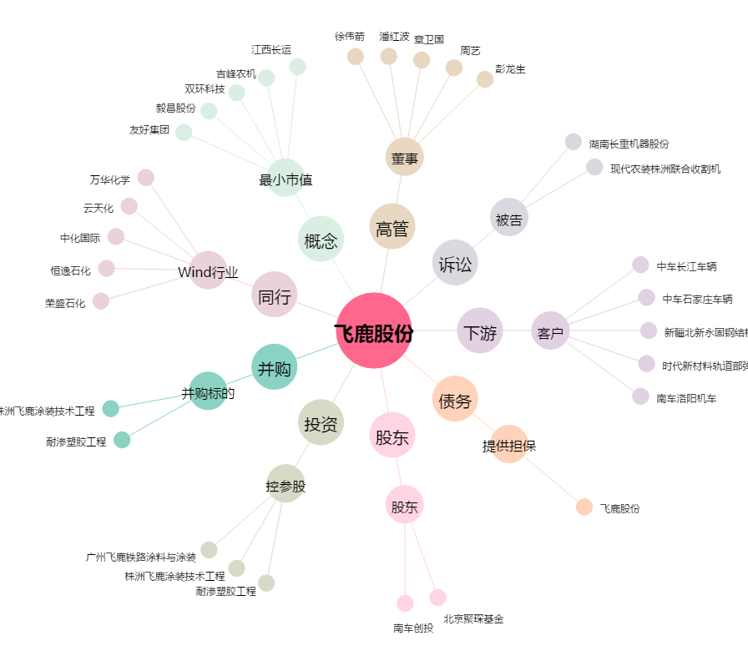
飞鹿股份[300665.SZ] - 关系概览图

